Sheet1


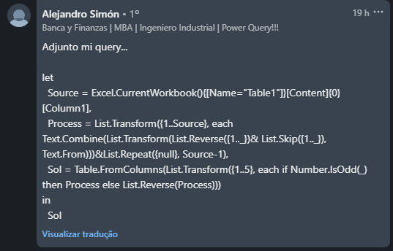

Amp | 2 |  |  |  | Amp | 3 |  |  |  | Amp | 4

1 |  | 1 |  | 1 | 1 |  | 1 |  | 1 |  | 1 |  | 1 |  | 1
212 | 212 | 212 | 212 | 212 | 212 |  | 212 |  | 212 |  | 212 |  | 212 |  | 212
 | 1 |  | 1 |  | 32123 | 32123 | 32123 | 32123 | 32123 |  | 32123 |  | 32123 |  | 32123
 |  |  |  |  |  | 212 |  | 212 |  |  | 4321234 | 4321234 | 4321234 | 4321234 | 4321234
 |  |  |  |  |  | 1 |  | 1 |  |  |  | 32123 |  | 32123
 |  |  |  |  |  |  |  |  |  |  |  | 212 |  | 212
 |  |  |  |  |  |  |  |  |  |  |  | 1 |  | 1
Imprimir Onda Sine para Amplitudes dada em B2 Exemplo para as Amplitudes 2, 3 e 4 são dadas. Sempre 5 colunas só precisam ser preenchidas.

